売上処理
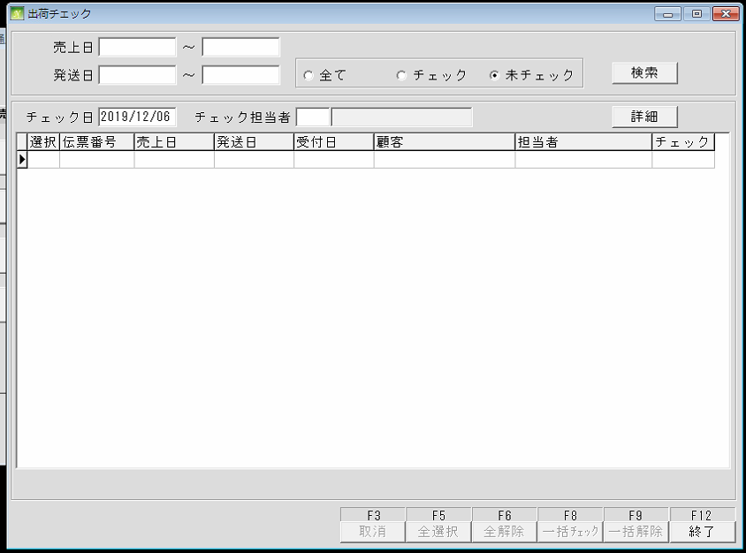
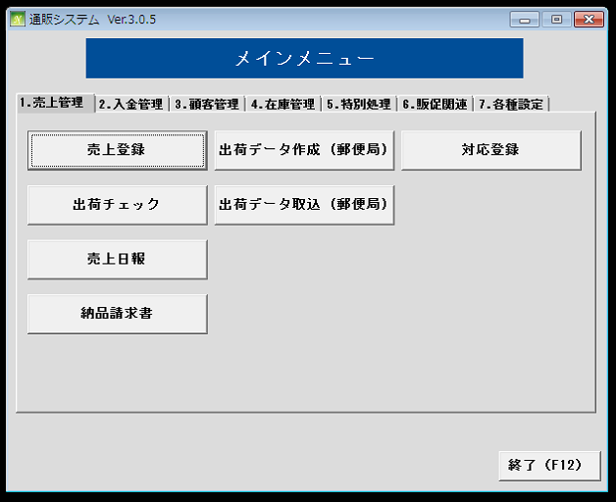
通信販売の管理

 | NO | 대분류 | 소분류 | 참조 테이블
 | 1 | 売上処理 | 売上登録
 | 2 |  | 出荷チェック
 | 3 |  | 売上日報
 | 4 |  | 納品請求書
 | 5 |  | 出荷データ作成
 | 6 |  | 出荷データ取込
 | 7 |  | 対応登録

 | 売上登録
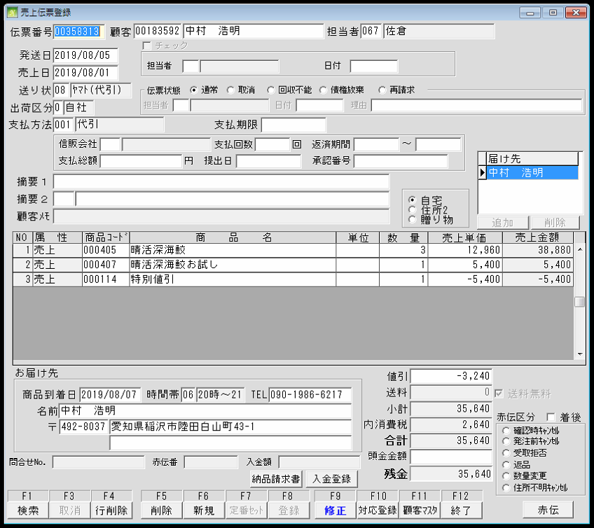
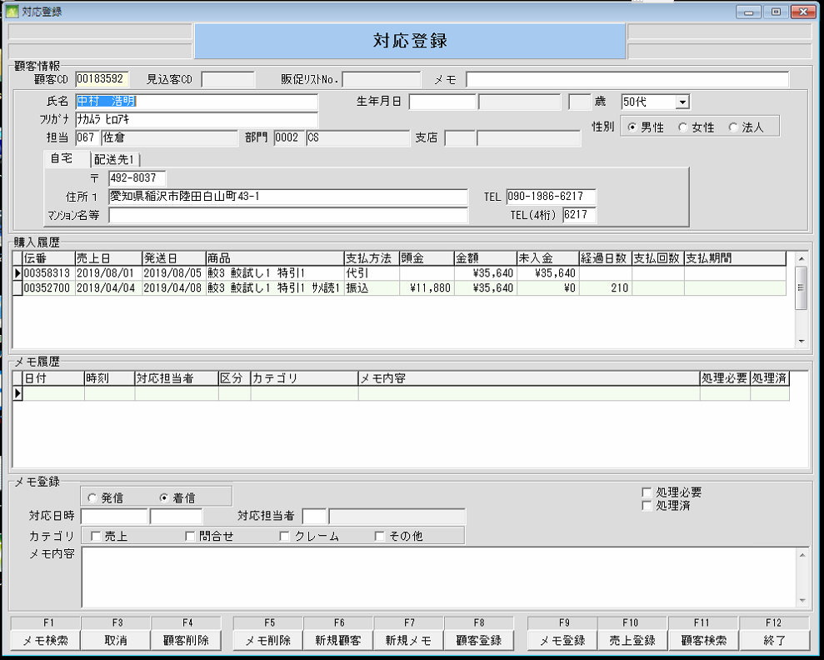
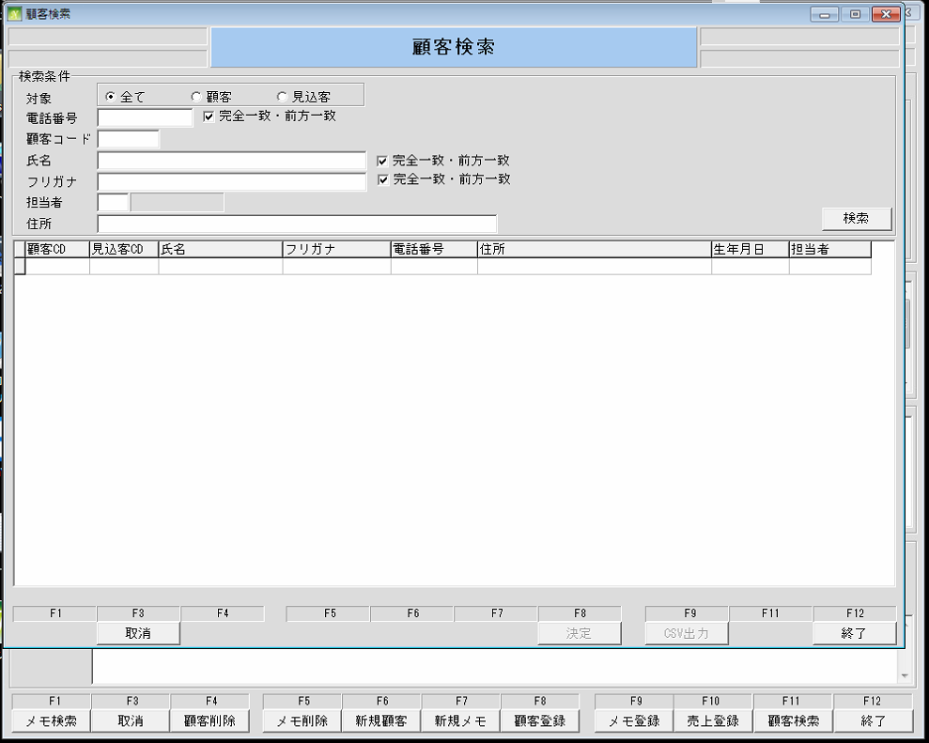

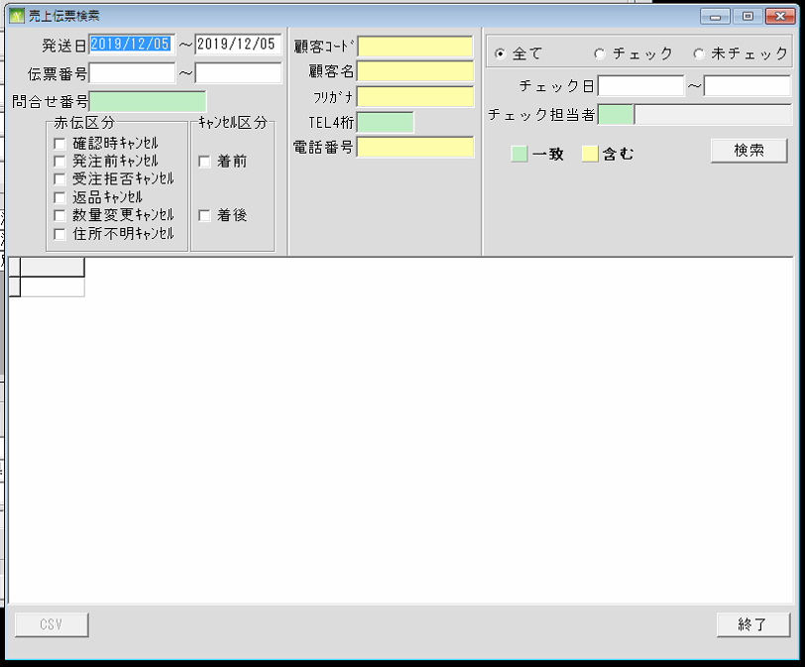

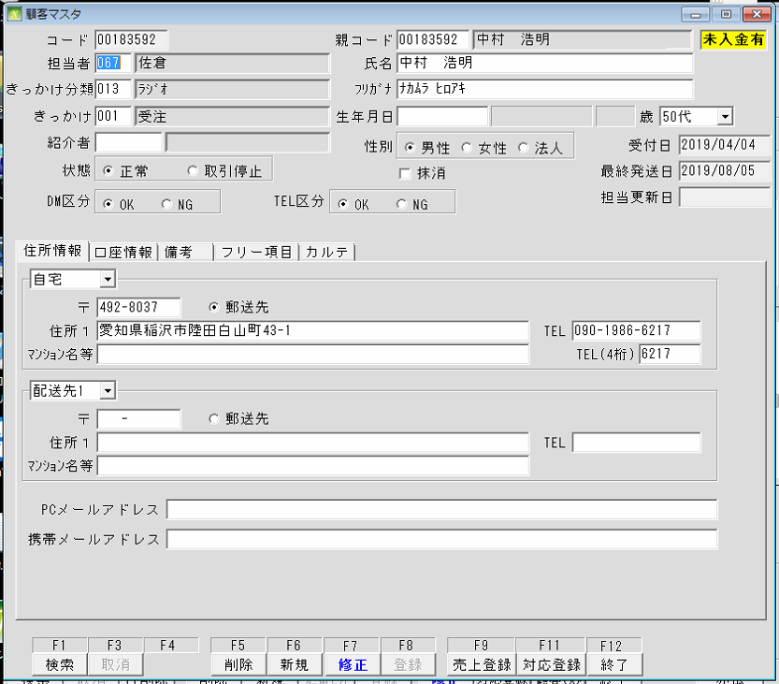

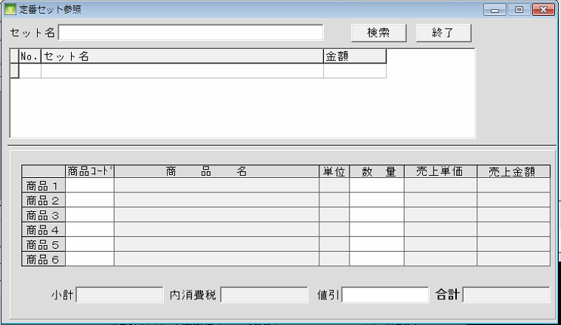

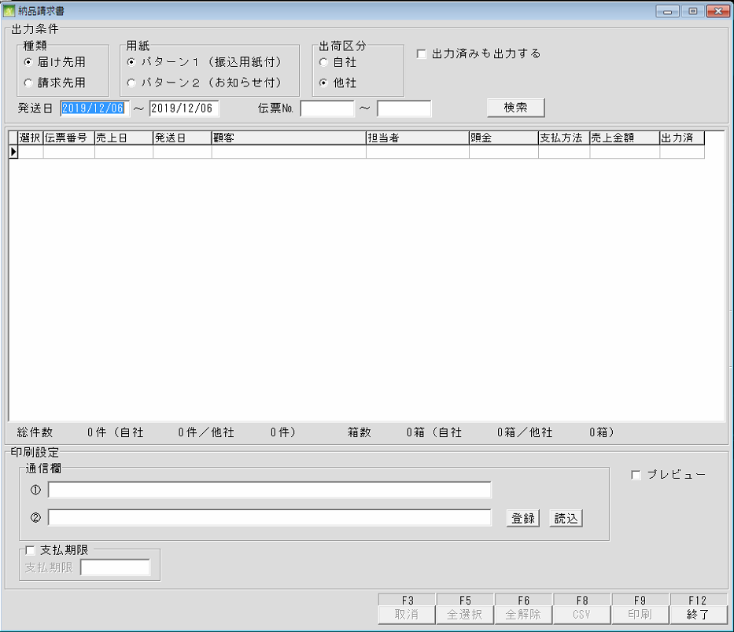
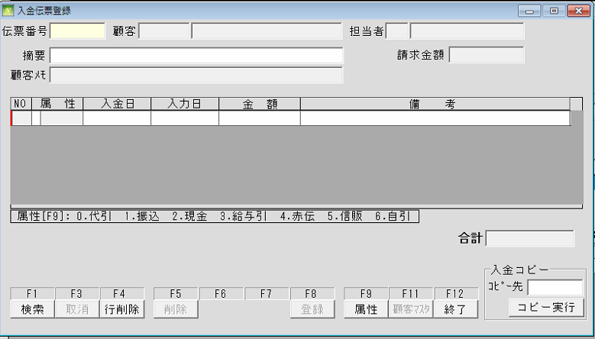

 | 出荷チェック

在庫管理 (入出庫登録)
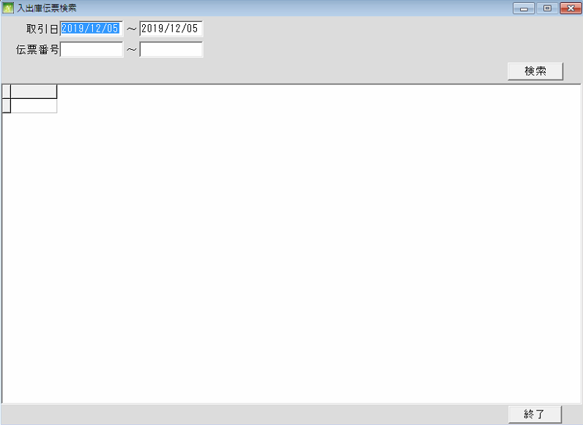
通信販売の管理
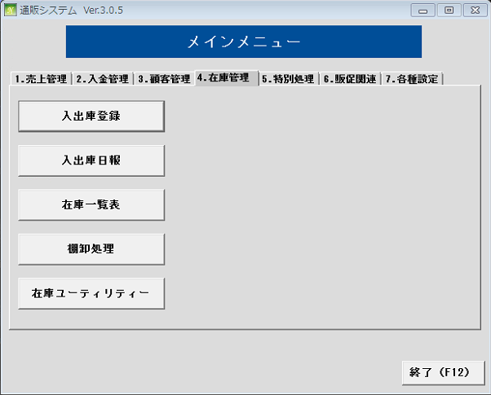
 | NO | 대분류 | 소분류 | 참조 테이블
 | 20 | 在庫管理 | 入出庫登録 | TRN011
 | 21 |  | 入出庫日報
 | 22 |  | 在庫一覧表
 | 23 |  | 棚卸管理
 | 24 |  | 在庫ユーティリティー

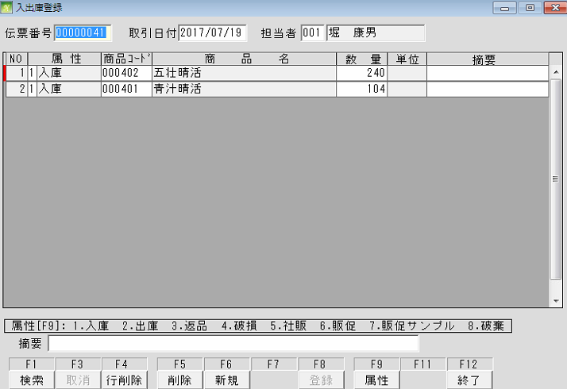

 |  |  |  | TRN011

在庫管理 (入出庫日報)
通信販売の管理

 | NO | 대분류 | 소분류 | 참조 테이블
 | 20 | 在庫管理 | 入出庫登録
 | 21 |  | 入出庫日報 | TRN210
 | 22 |  | 在庫一覧表
 | 23 |  | 棚卸管理
 | 24 |  | 在庫ユーティリティー

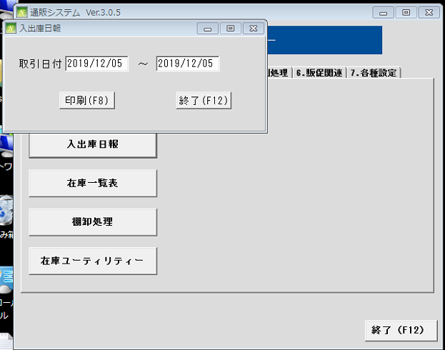

 |  |  |  | TRN210

在庫管理 (在庫一覧表)
通信販売の管理

 | NO | 대분류 | 소분류 | 참조 테이블
 | 20 | 在庫管理 | 入出庫登録
 | 21 |  | 入出庫日報
 | 22 |  | 在庫一覧表 | STK030, STK040
 | 23 |  | 棚卸管理
 | 24 |  | 在庫ユーティリティー
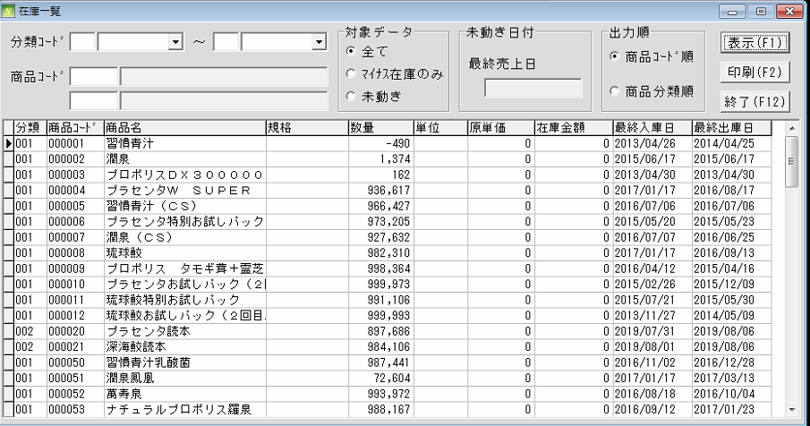

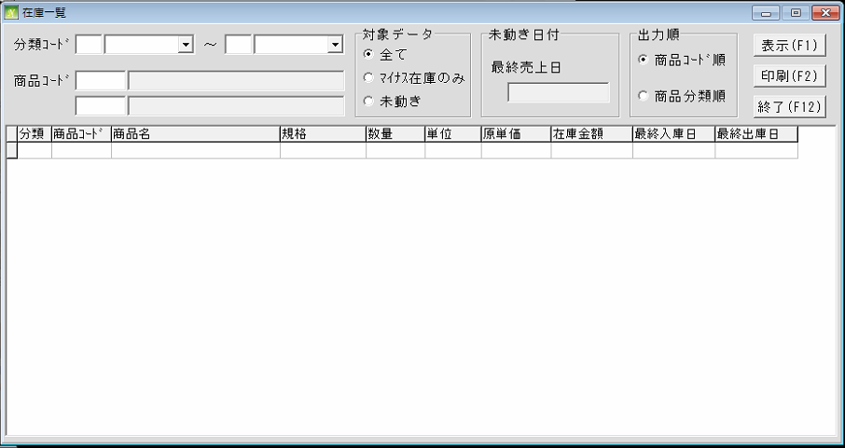

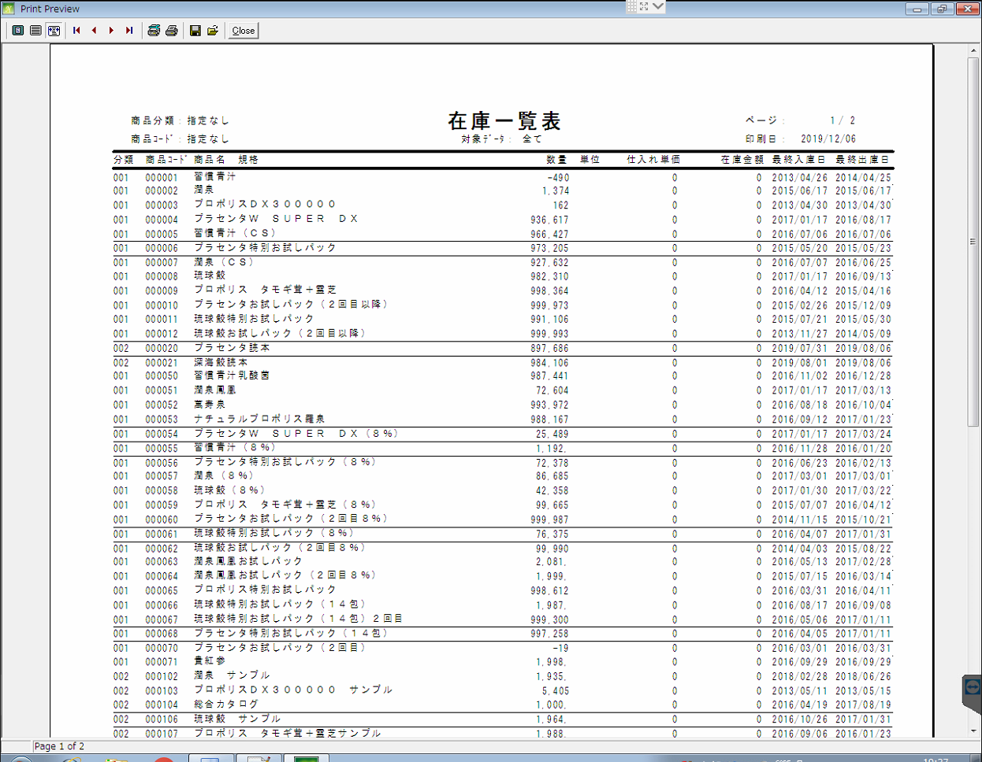

 |  |  |  | STK040

在庫管理 (棚卸管理)
通信販売の管理

 | NO | 대분류 | 소분류 | 참조 테이블
 | 20 | 在庫管理 | 入出庫登録
 | 21 |  | 入出庫日報
 | 22 |  | 在庫一覧表
 | 23 |  | 棚卸管理 | STK030, MST030
 | 24 |  | 在庫ユーティリティー

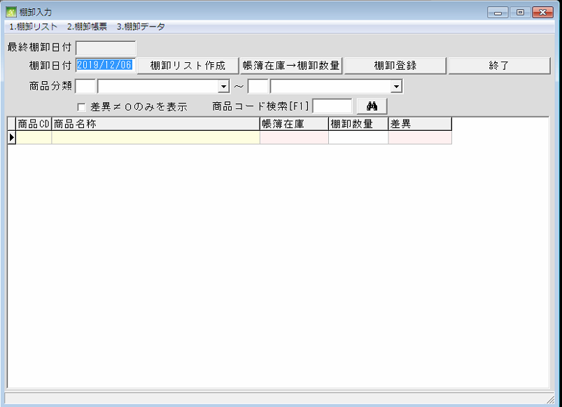

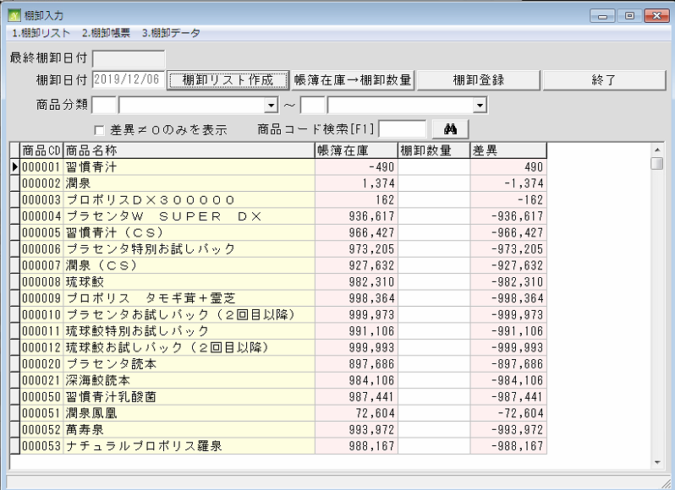

 |  |  |  | STK030, MST030

在庫管理 (在庫ユーティリティー)
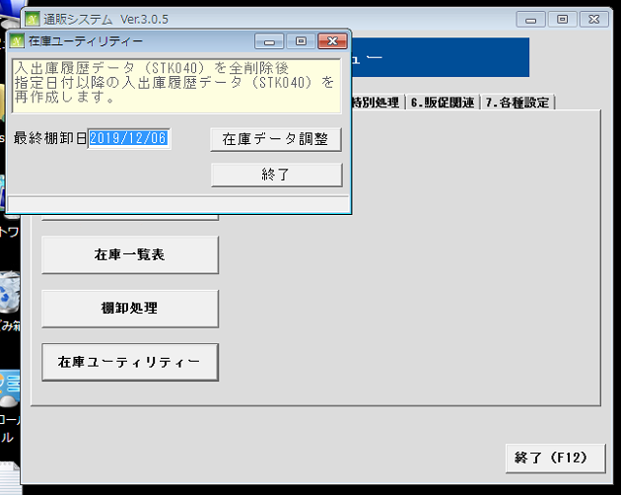
通信販売の管理

 | NO | 대분류 | 소분류 | 참조 테이블
 | 20 | 在庫管理 | 入出庫登録
 | 21 |  | 入出庫日報
 | 22 |  | 在庫一覧表
 | 23 |  | 棚卸管理
 | 24 |  | 在庫ユーティリティー

